공식 문서
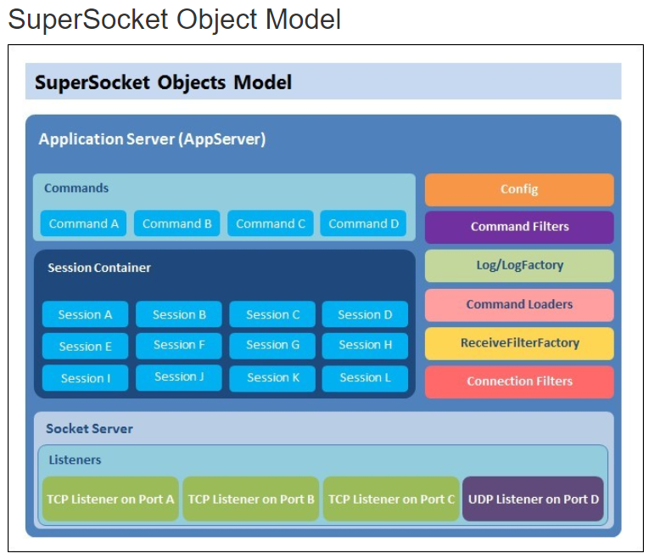
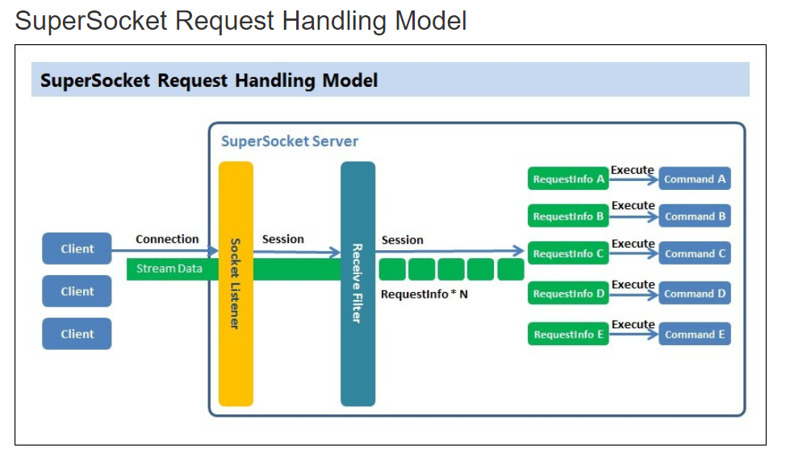
http://docs.supersocket.net/v1-6/en-US

Send
AppSession.cs
내부 함수는 TrySend와 같은 것을 사용하므로 TrySend를 참조 바람

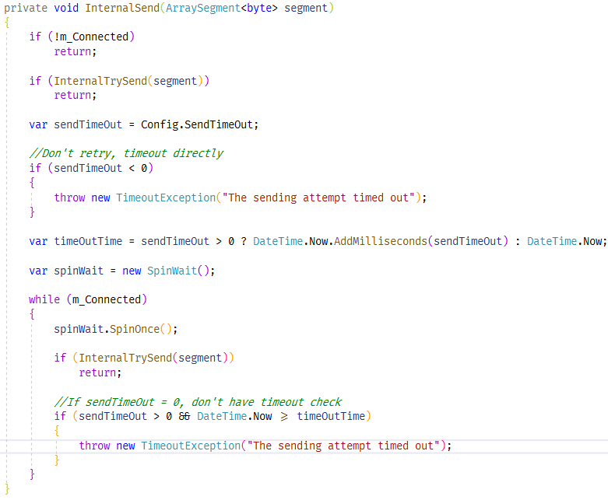
AppSession.cs

TrySend
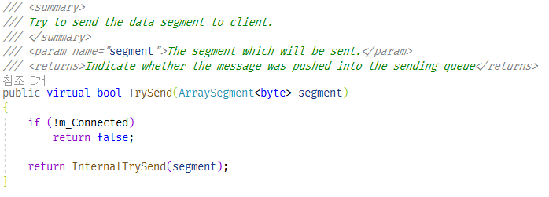
AppSession.cs

AppSession.cs

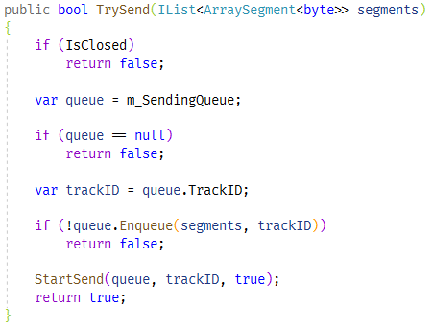
SocketSession.cs

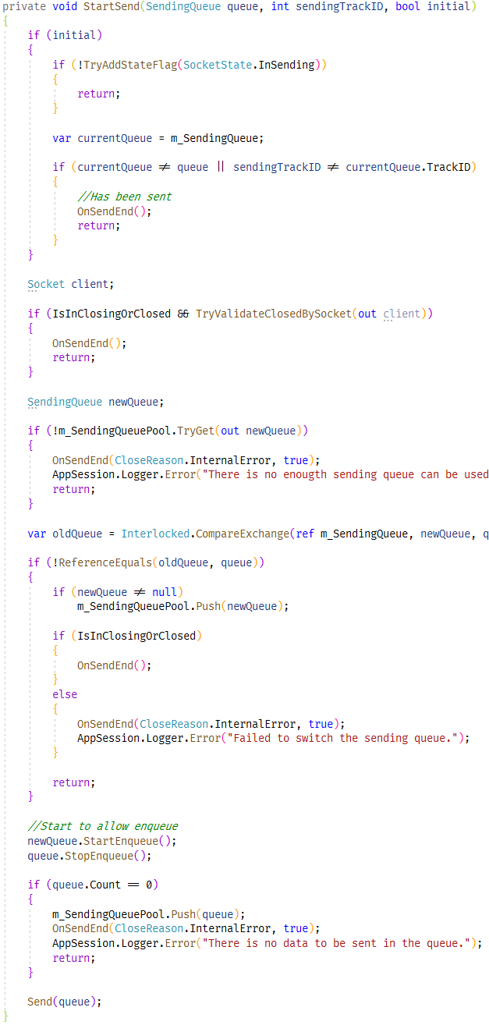
SocketSession.cs

소켓의 상태가 아직 InSending 중이라면 Queue에 담아 놓고, 보내지는 않는다.

TrackID는 Clear()이 호출될 때마다 1 증가. CLear() 호출은 접속이 끊어질 때와 큐에 있는 것을 모두 다 보냈을 때 이다.

다른 스레드에서 아래 함수가 호출되지 않는다면 성공이다.
public virtual void Initialize(IAppSession appSession)
protected virtual void OnClosed(CloseReason reason)

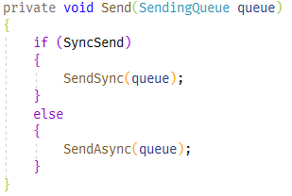

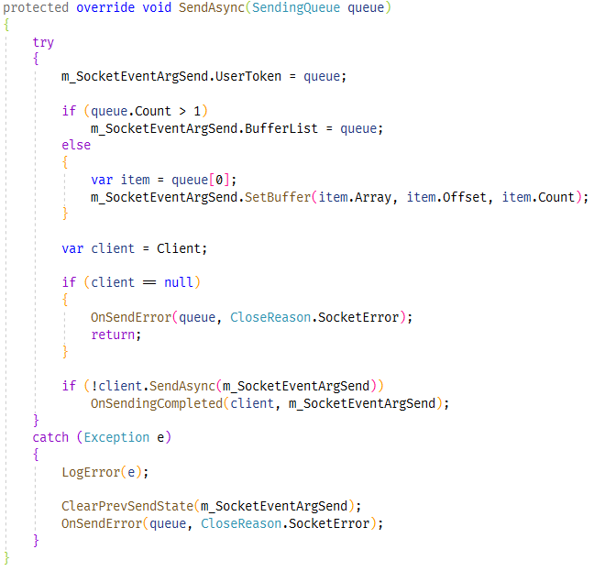
AsyncSocketSession.cs
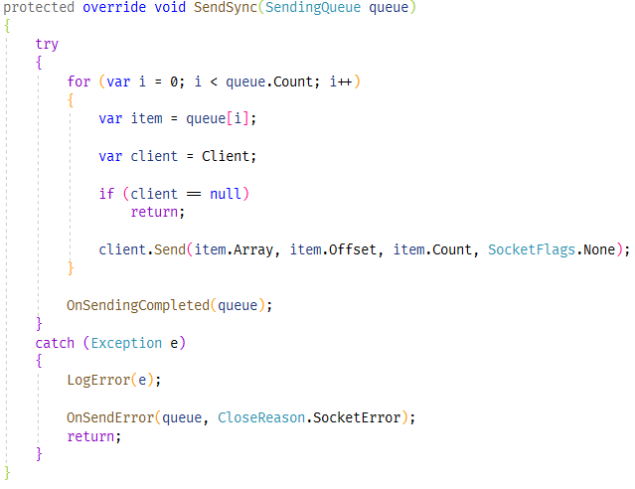
AsyncSocketSession.cs

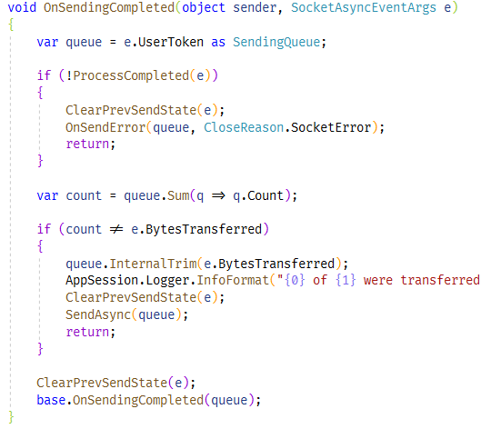

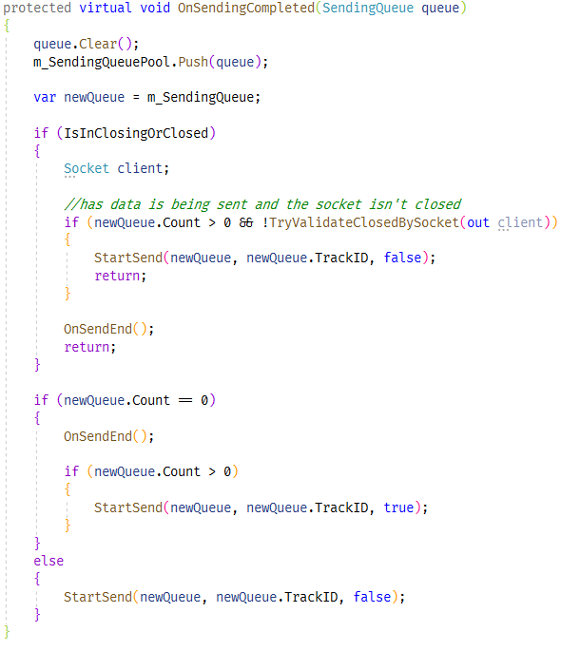
SocketSession.cs

모아서 Send
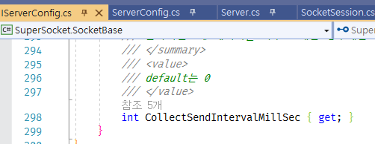
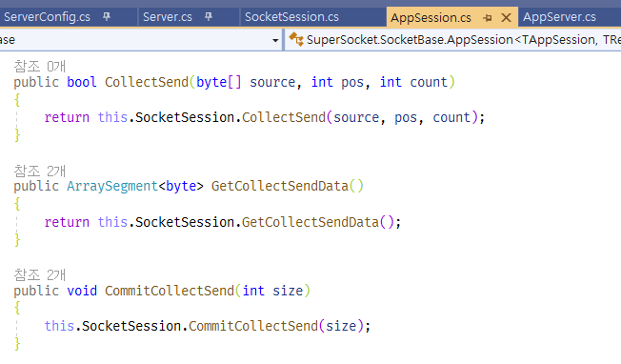
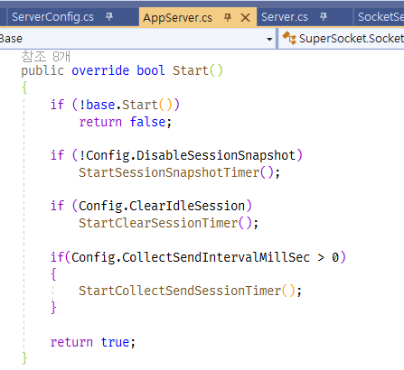
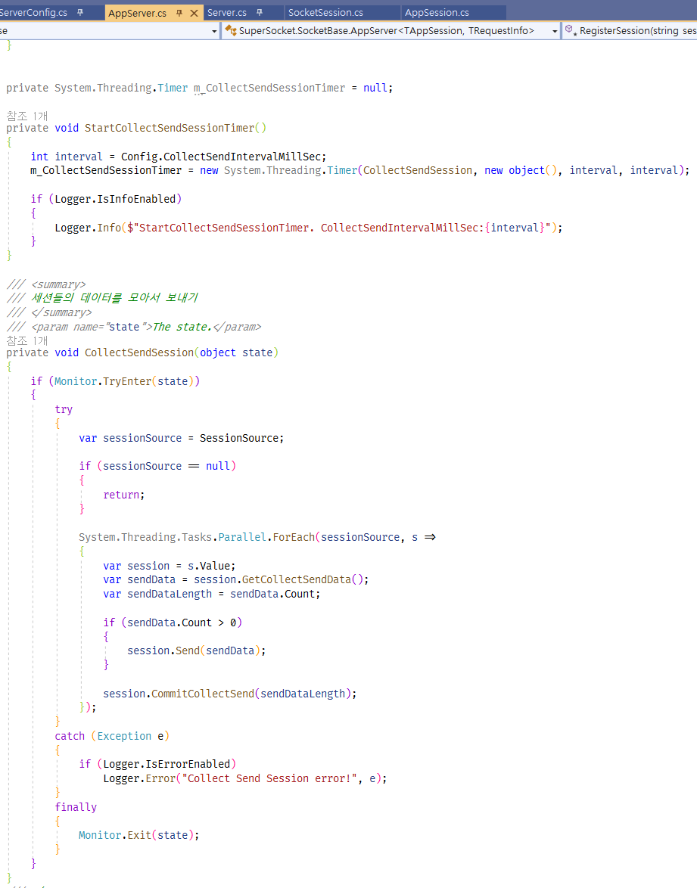
실험적인 기능.
세션에서 send를 했을 때 즉시 보내지 않고, 일정 시간 동안 모았다가 (send 스레드에서)한번에 다 보낸다.
default는 사용하지 않는다.

sendingQueuePool
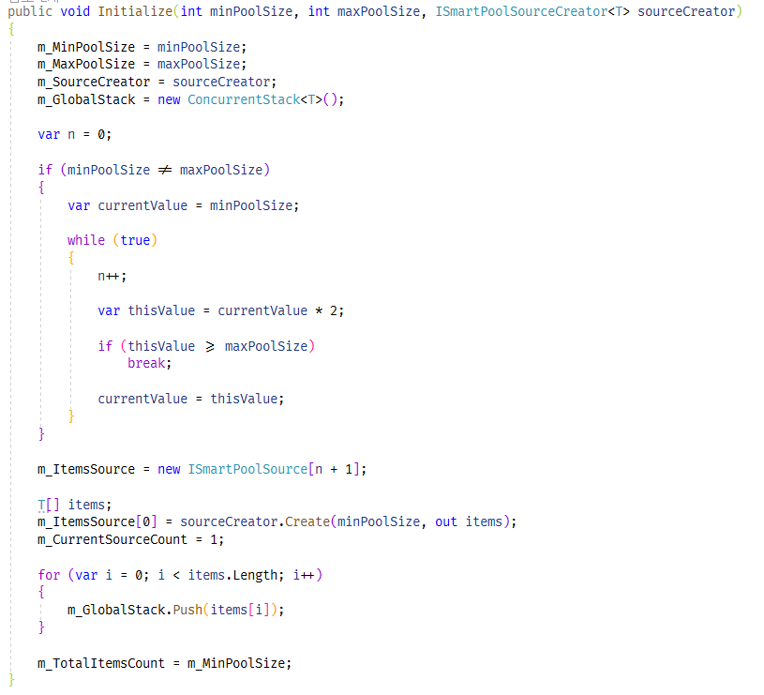
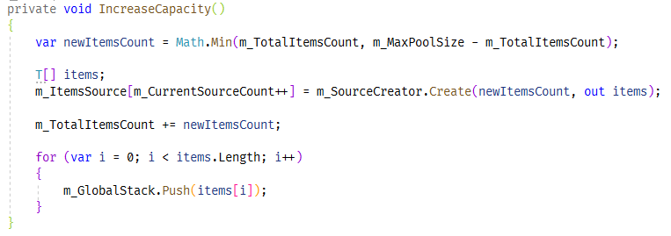
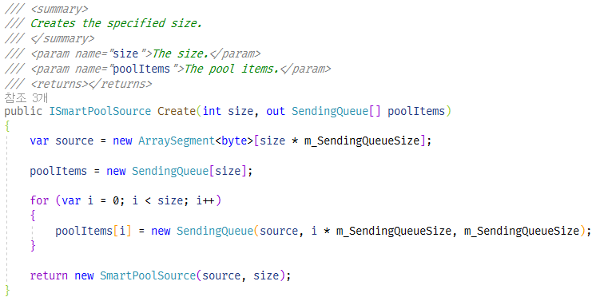
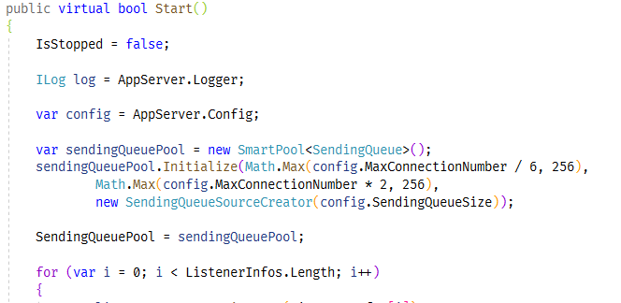
SocketServerBase.cs
SocketSession.cs

연결 수에 기반해서 크기를 정한다.

특정 클라이언트에서 Send가 집중 되는데 Send를 완료하지 못해서 Send 큐를 반환하지 않고 사용만 하고 있다면 다른 세션에 영향을 미친다

ClearIdleSession
옵션에서 enable로 한 경우
세션 중에서 특정 시간 동안 redv, send가 없는 세션을 찾아서 접속을 종료 시킨다. Heart-beat 기능을 대체 가능

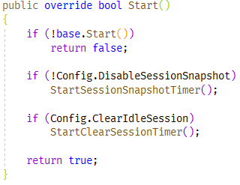
AppServer.cs

AppServer.cs

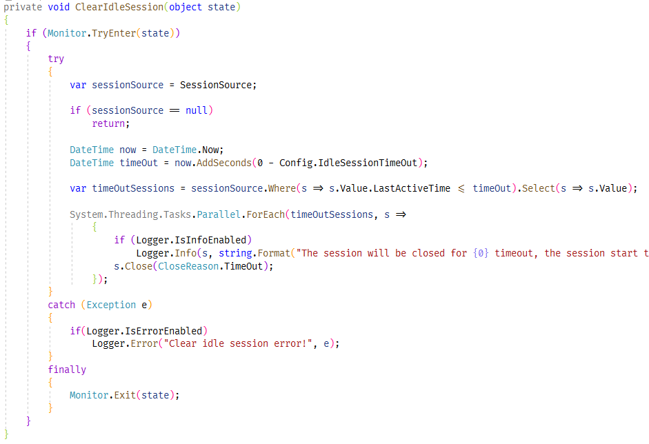
AppServer.cs

세션 컬렉션에서 배열로 복사
이유: 세션 컬렉션 원본에 접근하지 않게 하기 위해.

Server Start
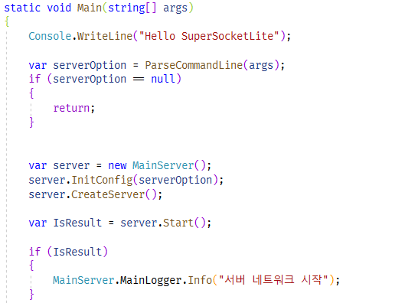
애플리케이션

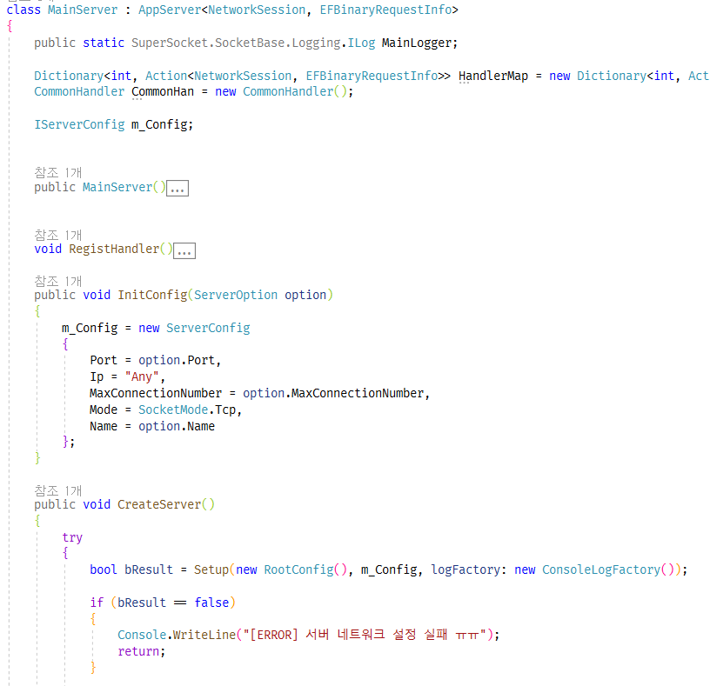
애플리케이션

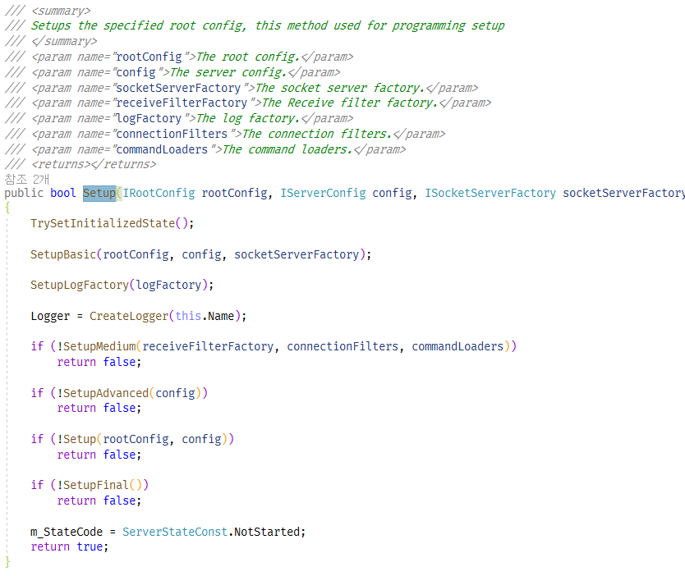
AppServerBase.cs

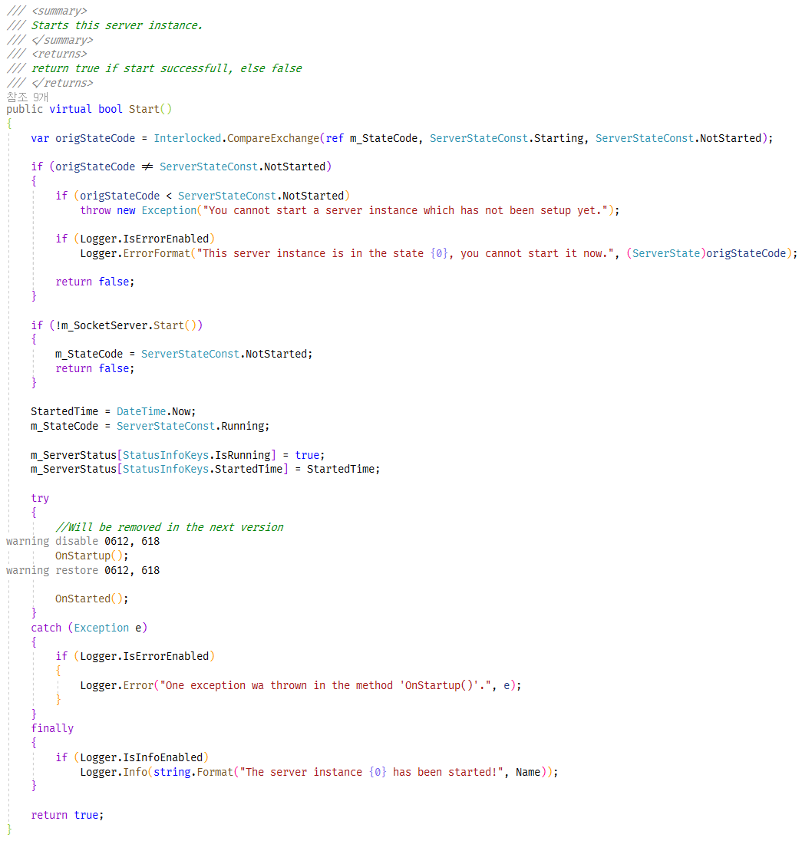
AppServerBase.cs

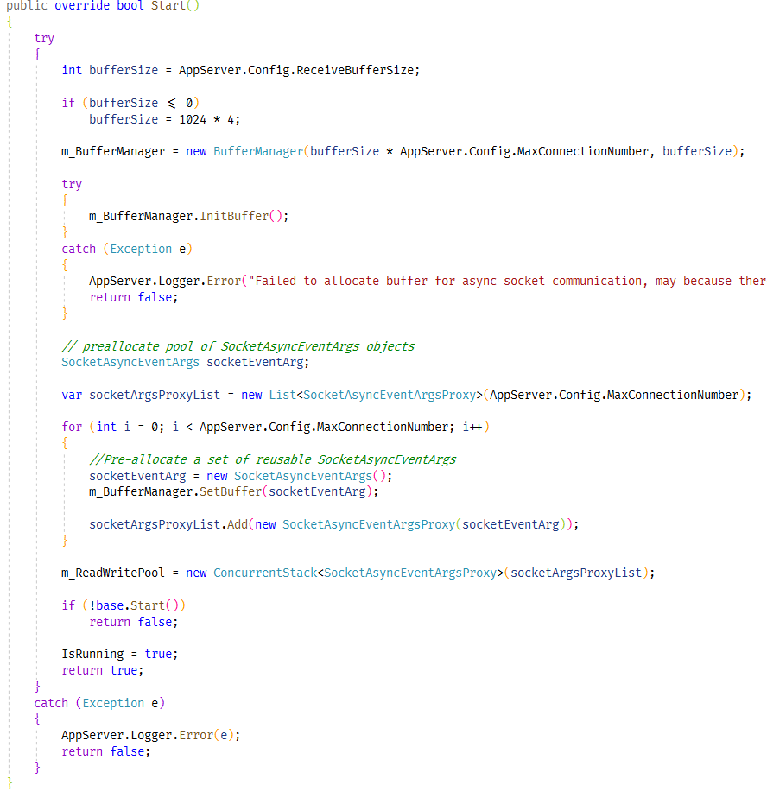
AsynSocketServer.cs

Read 에서만 사용하고 있음

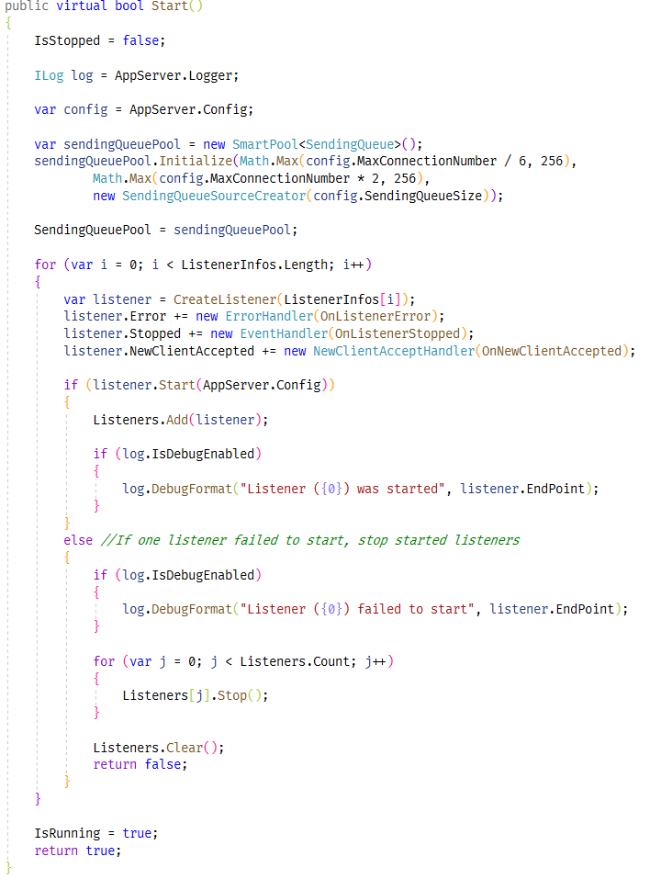
SocketServerBase.cs

OnConnect
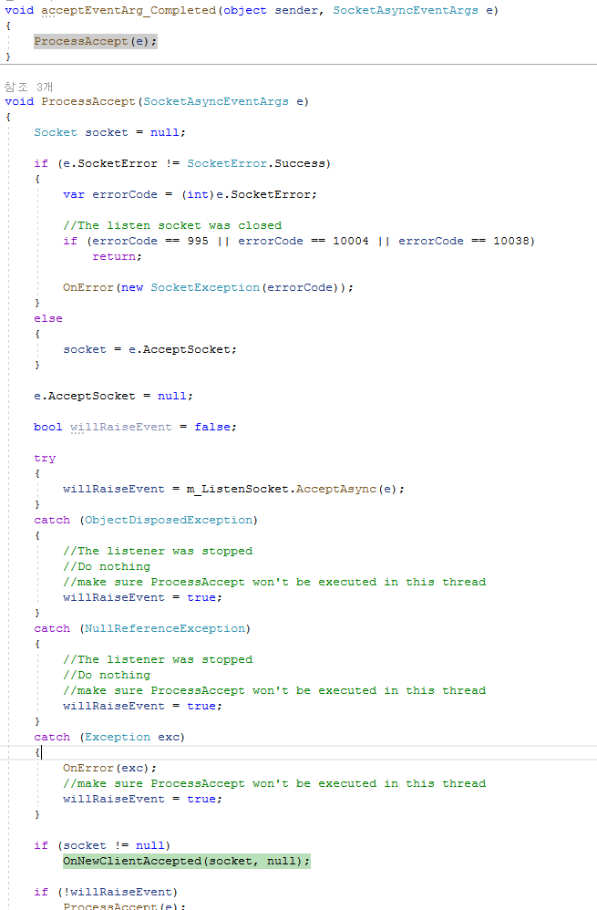
TcpAsyncSocketListener.cs

SocketListenerBase.cs

AsyncSocketServer.cs

AsyncSocketServer.cs

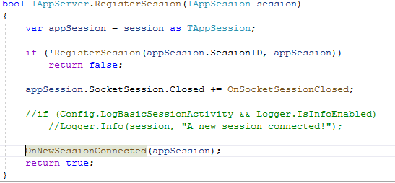
AppServerBase.cs

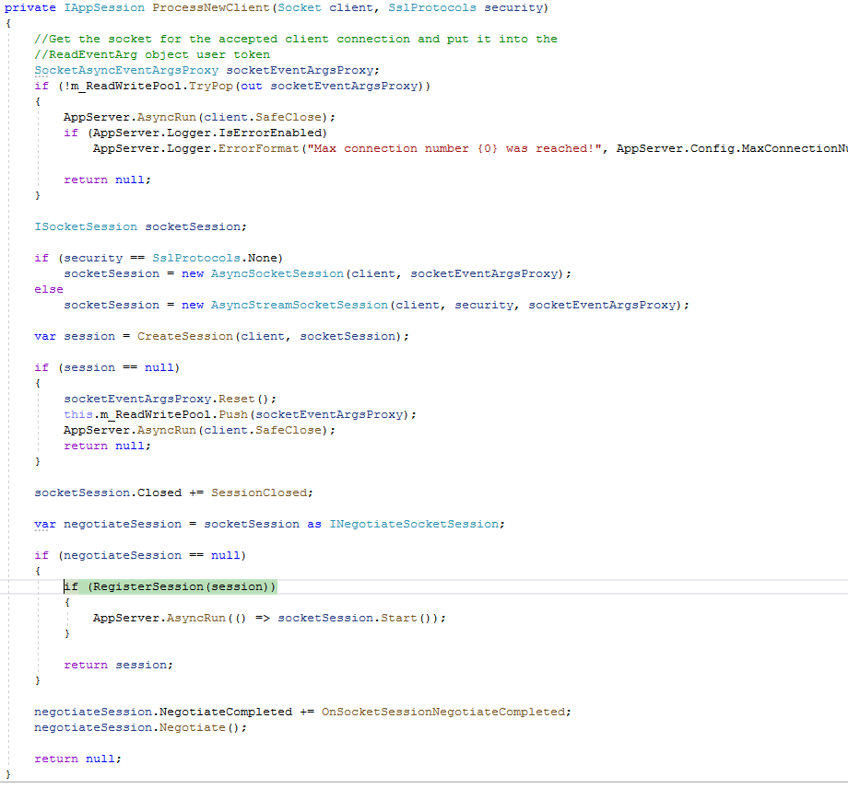
AsyncSocketServer.cs

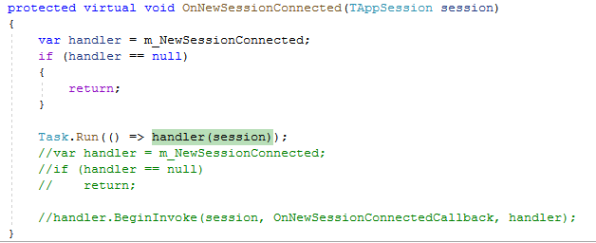
AppServerBase.cs

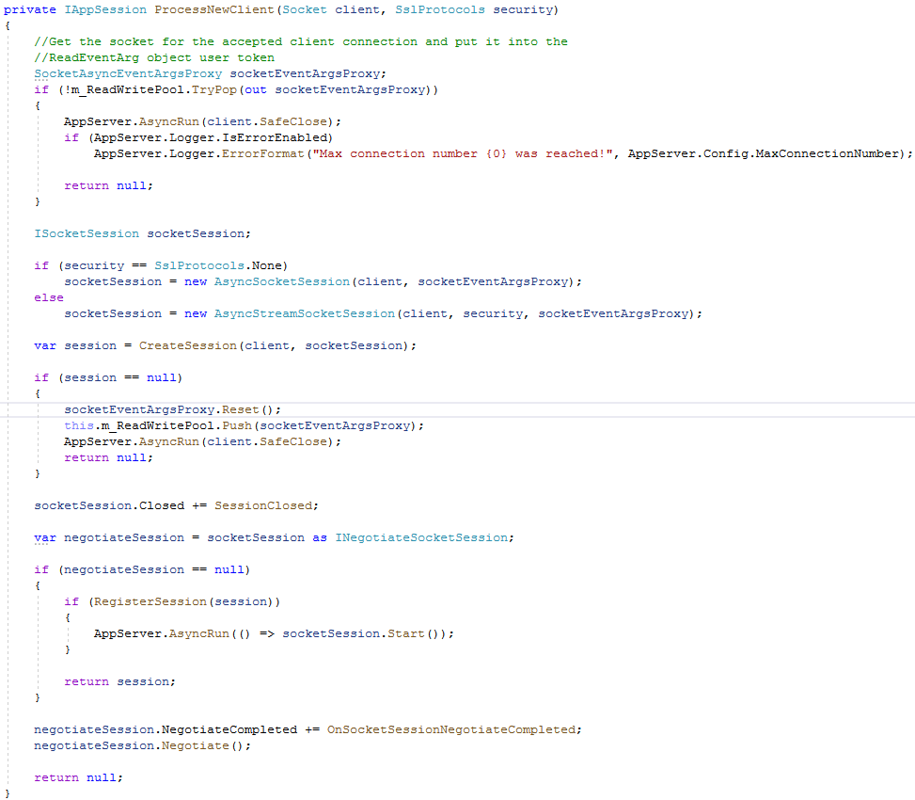
AsyncSocketServer.cs

OnReceive
AsyncSocketServer.cs
세션 별로 재정의한 Receive 이벤트 함수 호출이 끝나기 전까지는 다시 비동기 Receive를 호출하지 않는다.
즉 동일 세션은 동시에 Receive 처리를 하지 못한다.

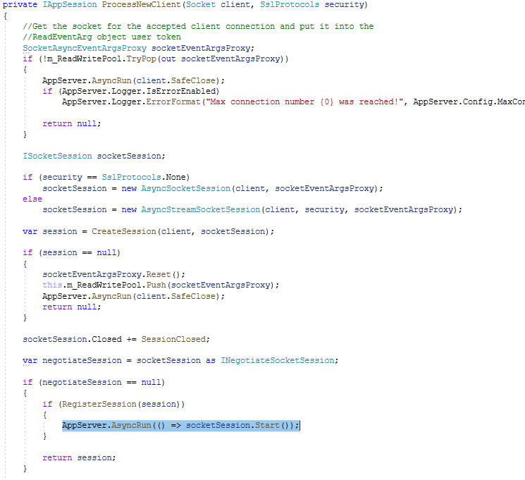
AsyncSocketServer.cs

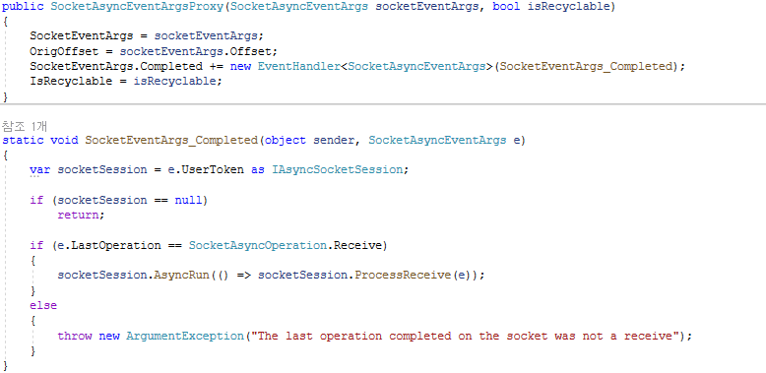
SocketAsyncEventArgsProxy.cs

AppServer.cs

AsyncSocketSession.cs

AsyncSocketSession.cs

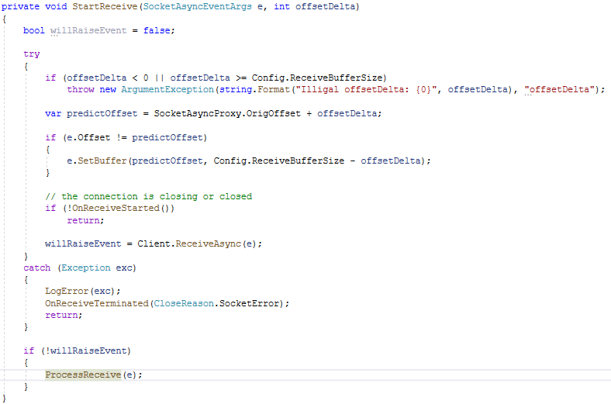
AsyncSocketSession.cs

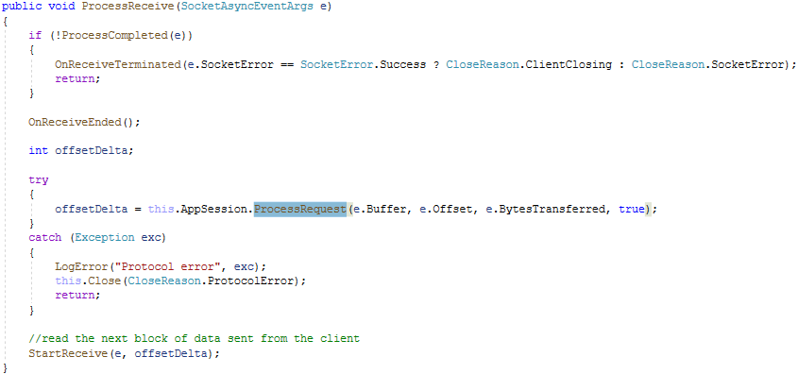
AsyncSocketSession.cs

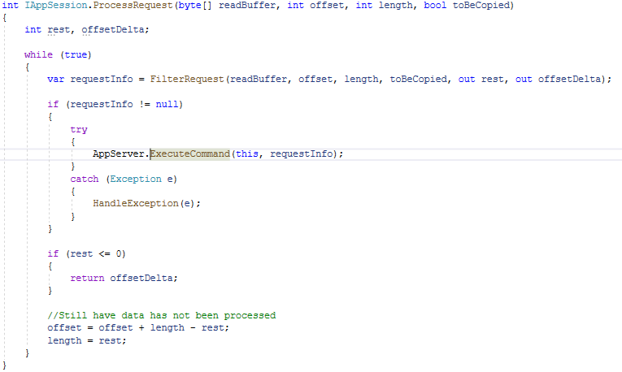
AppSession.cs

AppServerBase.cs

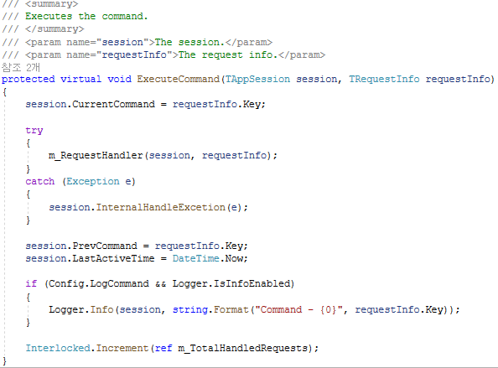
AppServerBase.cs

Send 실패 경우
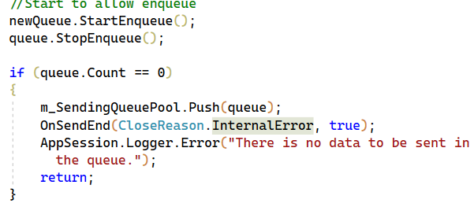
SocketSession.cs

이 에러가 찍히는 경우는 멀티스레드 환경에서 Send에서 보낼 준비를 다해서 보낼려고 하는 시기에 접속 종료가 발생해서 send quque의 데이터가 초기화 되었을 때 발생할 수 있을 것으로 예상된다.
send quque의 초기화는 Send를 정상적으로 다했을 때, Send 실패가 발생했을 때, 접속이 끊어진 경우 3가지 이다.

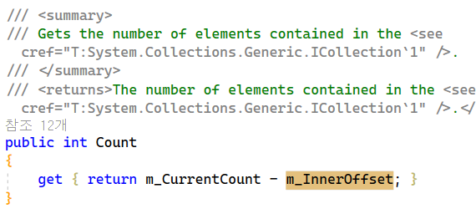
SendingQueue.cs

